01_Screen Layout
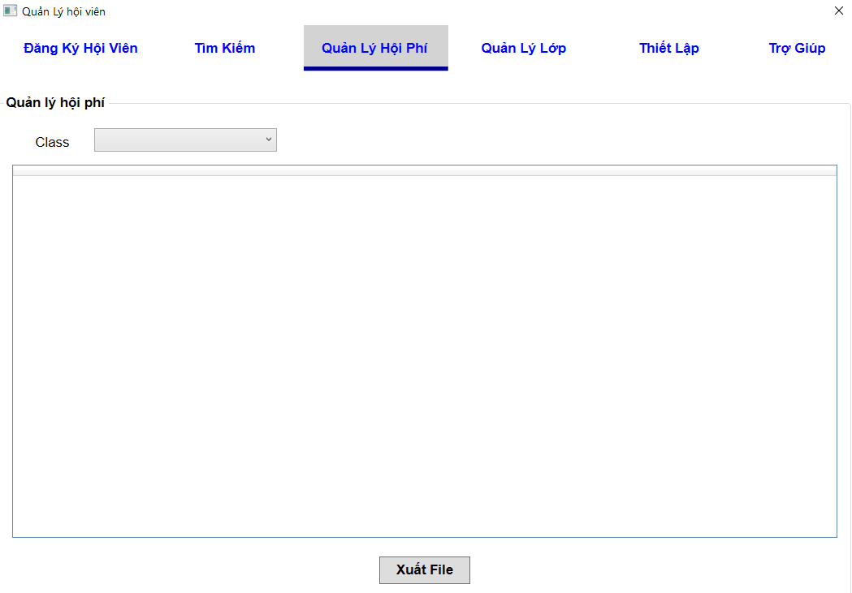
様式番号
画面名
Screen item definition
System name
Aidiko dojo's Member Management
AKD
Sc een ID
FeeManagement
AKD007
Form number
Screen name
PTMS
Register worker
画面項目定義書
システム名
画面ＩＤ
Partner Talent Management System
PTMS001R

02_ItemFee
Screen item definition
system-name
Aidiko dojo's Member Management
AKD
Screen ID
Fee Management
AKD007
Form number
screen name
Aidiko dojo's Member Management |  |  | Screen Design Document |  |  |  |  |  |  | Approved | Updated | Approved
 |  |  | Screen Fee

No | Name Item | Symbol Name | Attribute | Number of digits | Type | Required | Code ID | Initial value | I/O/IO | Description
1 | Name Class Filter | classFiler | － | － | label | _ | － | － | O | Label cho biết hiển thị filter theo class
2 | Combobox Name Class | classFilterValue | － | － | combobox | _ | － | － | I | Danh sách lớp sẽ được chọn để filter
3 | Export | btnExport | － | － | button | － | － | － | I | Button Xuất danh sách phí hội viện theo filter
4 | SKU | lblSKU | － | － | label | O | － | － | O | Hiển thị SKU
5 | Tên Hội Viên | lblnameHV | － | － | label | O | － | － | O | Hiển thị tên hội viên
6 | Lớp | lblnameClass | － | － | label | O | － | － | O | Hiển thị tên lớp
7 | Loại Phí | lbltypeFee | － | － | label | － | － | － | O | Loại phí hiển thị 2 loại phí: Phí hội viên, phí khác
8 | Tháng Hiện Tại -3 | lblmonthHT3A | － | － | label | － | － | － | O | Hội phí tháng trước hiện tại 3 tháng
9 | Tháng Hiện Tại -2 | lblmonthHT2A | － | － | label | － | － | － | O | Hội phí tháng trước hiện tại 2 tháng
10 | Tháng Hiện Tại -1 | lblmonthHT1A | － | － | label | － | － | － | O | Hội phí tháng trước hiện tại 1 tháng
11 | Tháng Hiện Tại | lblmonthHT | － | － | label | － | － | － | O | Hội phí tháng hiện tại
12 | Tháng Hiện Tại + 1 | monthHT1P | － | － | label | － | － | － | O | Hội phí tháng sau hiện tại 1 tháng
13 | Tháng Hiện Tại + 2 | monthHT2P | － | － | label | － | － | － | O | Hội phí tháng sau hiện tại 2 tháng
14 | Tháng Hiện Tại + 3 | monthHT3P | － | － | label | － | － | － | O | Hội phí tháng sau hiện tại 3 tháng
15 | Tháng Hiện Tại + 4 | monthHT4P | － | － | label | － | － | － | O | Hội phí tháng sau hiện tại 4 tháng
16 | Tháng Hiện Tại + 5 | monthHT5P | － | － | label | － | － | － | O | Hội phí tháng sau hiện tại 5 tháng
17 | Tháng Hiện Tại + 6 | monthHT6P | － | － | label | － | － | － | O | Hội phí tháng sau hiện tại 6 tháng
18 | Tổng Hội Phí (Theo hàng) | totalFeeS | － | － | label | － | － | － | O | Tổng hội phí theo từng hội viên và loại phí
19 | Tổng Hội Phí (Theo Cột) | totalFeeM | － | － | label | － | － | － | O | Tổng hội phí theo từng tháng

03_DefinitionFee
Screen item definition
system-name
Aidiko dojo's Member Management
AKD
Screen ID
Fee Management
AKD007
Form number
screen name
1. Processing at initial display

No | Processing name |  | Process Details

2. Event processing

No | Processing name |  | Process Details
1 | Click Export |  | Khi admin click button "Export" thì hệ thống sẽ xuất dữ liệu trên datagrid ra file excel.
2 | Click on Items |  | Khi admin click chọn 1 mục trên combobox thì hệ thống sẽ tìm kiếm dữ liệu theo nội dung mà admin đã chọn và hiển thị dữ liệu lên datagrid.
3 | Edit content on datagrid |  | Sau khi admin chỉnh sửa nội dung trong datagrid thì hệ thống lưu dữ liệu trên datagrid xuống cơ sở dữ liệu. (Chỉ cập nhật phí học viên không cập nhật nội dung khác)
4 | Load Data |  | Load dữ liệu từ cơ sỡ dữ liệu các thông tin SKU, Tên Hội Viên, Lớp, Loại Phí, Hội Phí 10 Tháng bao gồm tháng hiện tại, 3 tháng trước và 6 tháng sau

3. Mapping Action and Class

Ｎｏ | Action | DAO Layer |  |  | BLO Layer | VIEW
 |  | Class |  | Parameters
1 | Hiển thị thông hội phí | Learn_Model.cs, AccessDB_DAO.cs, LoadFee_DAO.cs,Class_Model.cs,Student_Model.cs |  | _ | ManageFee_BLO.cs | FeeScreen.xaml
2 | Lọc theo lớp | Learn_Model.cs, AccessDB_DAO.cs, FilterFee_DAO.cs,Class_Model.cs,Student_Model.cs |  | ID_Class
Fee_January
Fee_February
Fee_March
Fee_June
Fee_July
Fee_May
Fee_April
Fee_August
Fee_September
Fee_October
Fee_November
Fee_December
NgayCapNhat
3 | Lưu thông thin thay đổi | Learn_Model.cs, AccessDB_DAO.cs, SaveFee_DAO.cs,Class_Model.cs,Student_Model.cs
3 | Xuất file excel | -

04_CheckConditionTableFee
Screen item definition
system-name
Aidiko dojo's Member Management
AKD
Screen ID
Fee Management
AKD007
Form number
screen name

No | Item name | Symbol item name | Number of digits |  | Processing on error
 |  |  | Minimum value | Maximum value | Output destination | Variable item | Explanation of processing
1 | Name Class Filter | classFiler | － | － | － | － | －
2 | Combobox Name Class | classFilterValue | － | － | － | － | Danh sách tên lớp load từ CSDL lên sẽ làm item cho combobox
3 | Export | btnExport | － | － | Dialog | － | －
4 | SKU | SKU | － | － | － | － | －
5 | Tên Hội Viên | nameHV | － | － | － | － | －
6 | Lớp | nameClass | － | － | － | － | －
7 | Loại Phí | typeFee | － | － | － | － | －
8 | Tháng Hiện Tại -3 | monthHT3A | 0 | － | Dialog | － | －
9 | Tháng Hiện Tại -2 | monthHT2A | 0 | － | Dialog | － | －
10 | Tháng Hiện Tại -1 | monthHT1A | 0 | － | Dialog | － | －
11 | Tháng Hiện Tại | monthHT | 0 | － | Dialog | － | －
12 | Tháng Hiện Tại + 1 | monthHT1P | 0 | － | Dialog | － | －
13 | Tháng Hiện Tại + 2 | monthHT2P | 0 | － | Dialog | － | －
14 | Tháng Hiện Tại + 3 | monthHT3P | 0 | － | Dialog | － | －
15 | Tháng Hiện Tại + 4 | monthHT4P | 0 | － | Dialog | － | －
16 | Tháng Hiện Tại + 5 | monthHT5P | 0 | － | Dialog | － | －
17 | Tháng Hiện Tại + 6 | monthHT6P | 0 | － | Dialog | － | －
18 | Tổng Hội Phí (Theo hàng) | totalFeeS | 0 | － | － | － | －
19 | Tổng Hội Phí (Theo Cột) | totalFeeM | 0 | － | － | － | －

05_CheckConditionFee
Screen item definition
system-name
Aidiko dojo's Member Management
AKD
Screen ID
Fee Management
AKD007
Form number
screen name
Aidiko dojo's Member Management |  |  | Screen Design Document |  |  | Created | Approved | Updated | Approved
 |  |  | Screen Class |  |  | HauVV
 |  |  |  |  |  | 2018-07-15

No | Item name | Symbol item name |  | Check conditions | Processing on error
 |  |  |  |  | Output destination | Message ID | Variable item | Explanation of processing
1 | Export | btnExport |  | xuất file thành công hay không | Dialog | AKD-MS0010-E | {0}: xuất file | －
2 | Tháng Hiện Tại -3 | monthHT3A |  | value >= 0 | Dialog | AKD-MS001-E | {0}: Tháng x | －
3 | Tháng Hiện Tại -2 | monthHT2A |  | value >= 0 | Dialog | AKD-MS001-E |  | －
4 | Tháng Hiện Tại -1 | monthHT1A |  | value >= 0 | Dialog | AKD-MS001-E |  | －
5 | Tháng Hiện Tại | monthHT |  | value >= 0 | Dialog | AKD-MS001-E |  | －
6 | Tháng Hiện Tại + 1 | monthHT1P |  | value >= 0 | Dialog | AKD-MS001-E |  | －
7 | Tháng Hiện Tại + 2 | monthHT2P |  | value >= 0 | Dialog | AKD-MS001-E |  | －
8 | Tháng Hiện Tại + 3 | monthHT3P |  | value >= 0 | Dialog | AKD-MS001-E |  | －
9 | Tháng Hiện Tại + 4 | monthHT4P |  | value >= 0 | Dialog | AKD-MS001-E |  | －
10 | Tháng Hiện Tại + 5 | monthHT5P |  | value >= 0 | Dialog | AKD-MS001-E |  | －
11 | Tháng Hiện Tại + 6 | monthHT6P |  | value >= 0 | Dialog | AKD-MS001-E |  | －

